FAQ
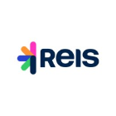
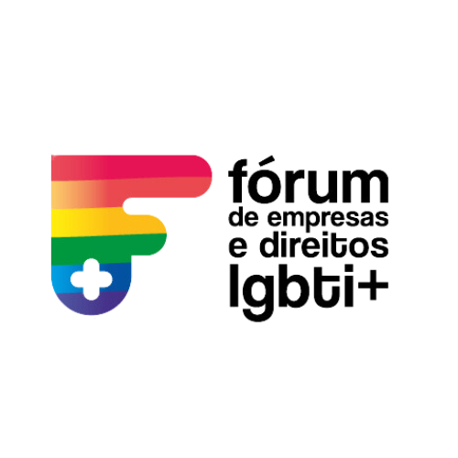

Indicadores Ethos - Pesquisa diversidade, equidade e inclusão

 | Dúvidas Frequentes

1. Como participar?
Para participar da pesquisa, realize a inscrição inicial no link: xxxxxx .Em seguida acesse o site www.indicadoresethos.ethos.org.br, faça o cadastro de usuário e vinculação ao CNPJ da organização participante, caso ainda não possua, e responda o questionário.

2. Como realizo o cadastro de usuário?
Acesse o site www.indicadoresethos.ethos.org.br, clique no botão cadastrar, no topo da tela, preencha os dados solicitados e envie. Você receberá por e-mail um link para ativar o seu usuário, após ativa-lo você deverá vincula-lo ao CNPJ da empresa, como responsável ou respondente.

3. Já cadastrei um usuário em outra edição, preciso fazer um novo cadastro?
Não, você pode acessar a plataforma com o mesmo usuário e senha cadastrados anteriormente.

4. Não lembro a senha, o que devo fazer?
Acesse o site www.indicadoresethos.ethos.org.br, abaixo da área de login, clique em Esqueci a minha senha, você será direcionado à uma nova página, onde deverá informar o e-mail cadastrado anteriormente. Será enviado um e-mail com o link para cadastro de uma nova senha.

5. Já enviei a requisição de acesso, em quanto tempo será liberado?
Caso tenha solicitado acesso como Responsável, sua solicitação será enviada à equipe do Instituto Ethos, que fará a avaliação e irá autorizar ou negar esse acesso em até um dia útil. Se a sua requisição é de usuário Respondente, o Responsável cadastrado na organização poderá libera-lo.

6. Como encontrar o questionário na plataforma?
No Painel Principal, clique em Autodiagnósticos, depois em Guias Temáticos, selecione Pesquisa diversidade, equidade e inclusão , por fim, clique em Responder Questionário.

7. Qual o prazo para responder o questionário?
A pesquisa estará aberta a partir do dia 24/02/2026. Não deixe para última hora!

8. As informações são referentes a qual ano?
Na pesquisa, você deverá preencher com os dados do ano de 2025. Considerando o período de Janeiro a Novembro de 2025.

9. A parte qualitativa não chegou a 100%. E agora?
Em Relatório de Preenchimento será indicado com o ícone de um lápis o que está pendente. Verifique quais informações faltam, responda-as e libere o questionario.

10. Para participar da primeira fase, precisarei enviar os dados quantitativos?
Não, os dados quantitativos serão solicitados apenas na fase de apuração jornalistica. Os dados qualitativos deverão ser enviados até o dia e os dados quantitativos serão solicitados apenas para as empresas que forem classificadas para a fase de apuração jornalistica no ano de 2026.

11. Liberei as respostas, mas gostaria de altera-las. Como faço?
Não é possível alterar as respostas após a liberação. Antes de libera-las no sistema você pode revisar as respostas fornecidas.

12. Cheguei a 100%, mas esqueci de liberar as respostas. Minha participação será efetivada?
Não, somente após a liberação das respostas no sistema a participação da sua organização será validada.

13. Em qual momento terei acesso ao Relatório de diagnóstico?
Após a liberação das respostas qualitativas, você obterá a sua nota. Empresas associadas ao Ethos, além disso, terão acesso ao relatório com análises comparativas.

